HEX
HEX数值 | Q路信号 | I路信号 | 相位 | 瞬时角频率 | 采样率 | 单音频率(MHz)
8EA44CD6 | -10676 | -23410 | 4.2845198912 |  | 245.76 | 1.1815546573
6DA37AD8 | -10118 | -23699 | 4.3088781061 | 0.024358214862
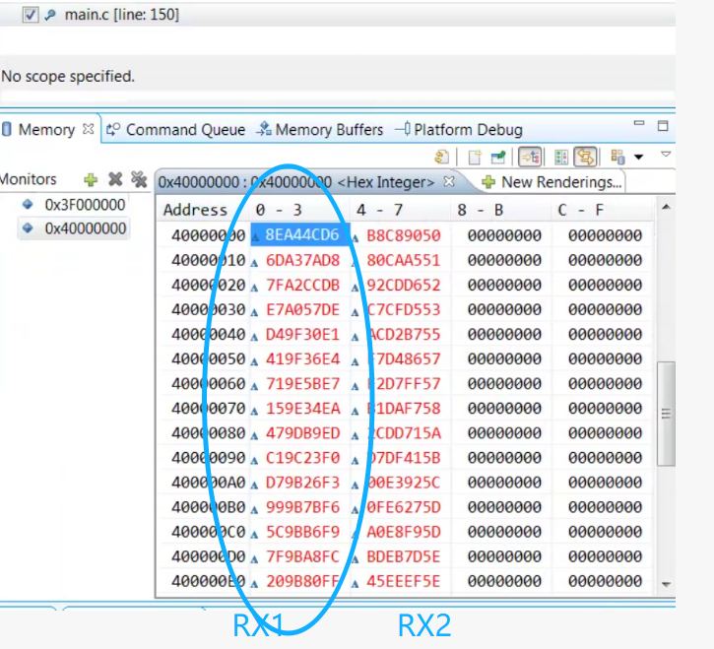
7FA2CCDB | -9268 | -23937 | 4.3429803165 | 0.034102210478
E7A057DE | -8617 | -24345 | 4.3721963883 | 0.029216071768
D49F30E1 | -7888 | -24620 | 4.4023323686 | 0.030135980325
419F36E4 | -7114 | -24767 | 4.4326820503 | 0.030349681715
719E5BE7 | -6309 | -24975 | 4.4649529033 | 0.032270853004
159E34EA | -5580 | -25067 | 4.4933568021 | 0.028403898754
479DB9ED | -4679 | -25273 | 4.5293235039 | 0.035966701833
C19C23F0 | -4061 | -25407 | 4.5538918346 | 0.024568330626
D79B26F3 | -3290 | -25641 | 4.5847761214 | 0.03088428681
999B7BF6 | -2437 | -25703 | 4.6178577376 | 0.03308161619
5C9BB6F9 | -1610 | -25764 | 4.6499798361 | 0.032122098545
7F9BA8FC | -856 | -25729 | 4.6791313964 | 0.029151560275
209B80FF | -128 | -25824 | 4.7074323915 | 0.028300995108

